解读
回合数填写 |  | 默认填5个阶段的回合，每个阶段的实际回合数按需填写

为什么第6第7回合明明没有顺序要求，却要固定顺序？ |  |  |  | 因为第7回合，先给皮蛋上buff，再把皮蛋放到后排，会导致之前的操作无效。并且由于两个角色上buff，让buff技能放在第三位也没用。所以在上一回合强制让皮蛋站1号位，下回合让后排的孔明切到前排上buff，这也可以保证不会因为皮蛋后置导致buff消失

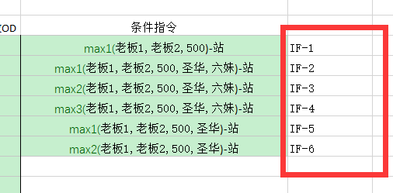
条件指令怎么用？ |  |  | 1. 使用时一定要带前缀顺序 2.IF是识别关键字，不要改成其它的字母 3.后缀对应右侧条件指令的顺序，红框部分仅作提示，即使改了也没用

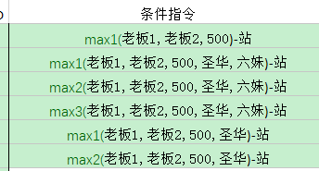
条件指令怎么写？

 | 1. 目前识别的条件：max1, max2, max3，并且仅在第2、4阶段测试，1、3、5阶段没测试过，理论可行

 | 2. 指令格式：函数名(目标1,目标2,...)-站，请使用英文符号，目前仅支持平a，后续开发每个目标的行动

 | 3.max1：dp最大的；max2：dp第二大的；max3：dp第三大的

条件指令怎么用？

 | 举个例子，下面的两行意思是20回合，六妹放大，上两个除了伊（我用的暗忍）有盾的人；21回合上任意三个除了伊有盾的人

 | 20回合：首先max排除目标伊（暗忍），因为六妹也要站，所以要目标范围就是（老板1、老板2、圣华、500），但是你不能先选个最大的，再选个最大的，得选个第二大的，所以实际的指令如IF-5、IF-6所示

 | 21回合：排除目标暗忍，所以要目标范围就是（老板1、老板2、圣华、500、六妹），依次选最大、第二大、第三大，实际指令就是IF-2、IF-3、IF-4

